关系图
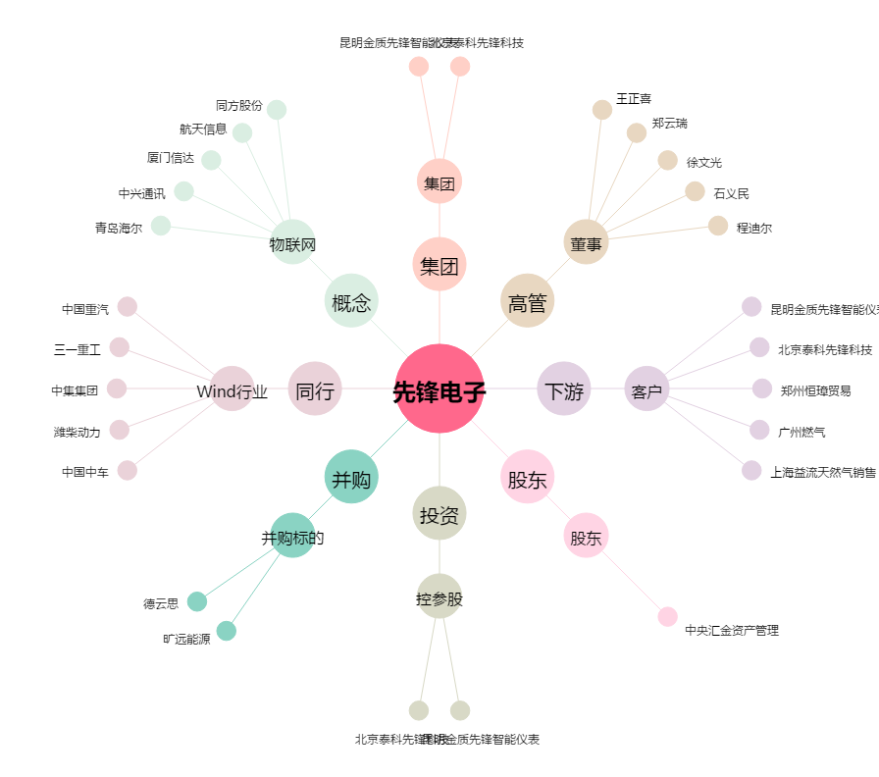
先锋电子[002767.SZ] - 关系概览图

